المؤشرات الكلية

سوق العراق للاوراق المالية
جلسة الخميس 2025/11/27 |  |  |  | تقرير أسعار الأسهم المتداولة واخبار الشركات
الجلسة (213)
الاسهم المتداولة المدرجة و OTC |  |  | 403,925,377 |  |  | قيمة الأسهم المتداولة المدرجة و OTC |  | 721,676,098 |  |  | صفقات الشركات المدرجة وOTC | 882
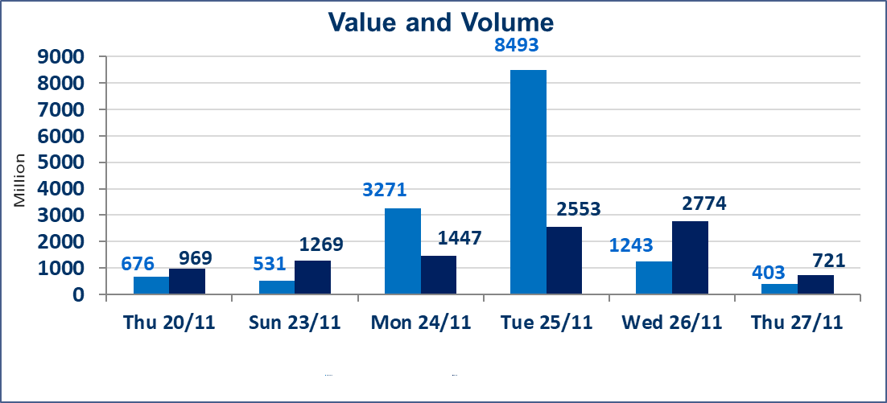
المؤشر60 ISX اليوم | 952.03 |  | نقطة |  |  | المؤشر15 ISX اليوم | 1177.62 | نقطة
المؤشر 60 ISX السابق | 948.02 |  | نقطة |  |  | المؤشر 15 ISX السابق | 1174.82 | نقطة
نسبة التغير | 0.42 |  | % |  |  | نسبة التغير | 0.24 | %
عدد النقاط | 4.01 |  | نقطة |  |  | عدد النقاط | 2.80 | نقطة

الشركات المدرجة | 104 | OTC | 11 | 118 |  | الشركات غير المتداولة المدرجة | 42 | OTC | 9 | 51
الشركات المتداولة | 44 | OTC | 1 | 45 |  | الشركات المرتفعة |  |  | 13
شركات الهيئة العامة |  |  |  | 8 |  | الشركات المنخفضة |  |  | 14
الموقوفة بقرار من هيأة الأوراق المالية |  |  |  | 10
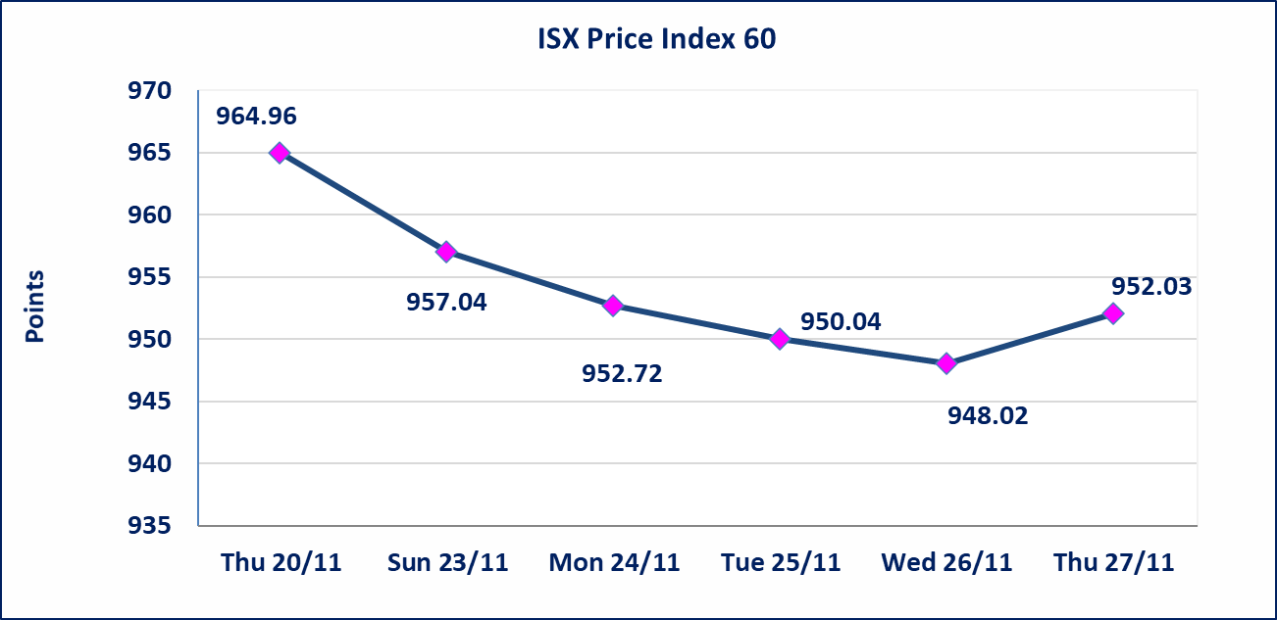
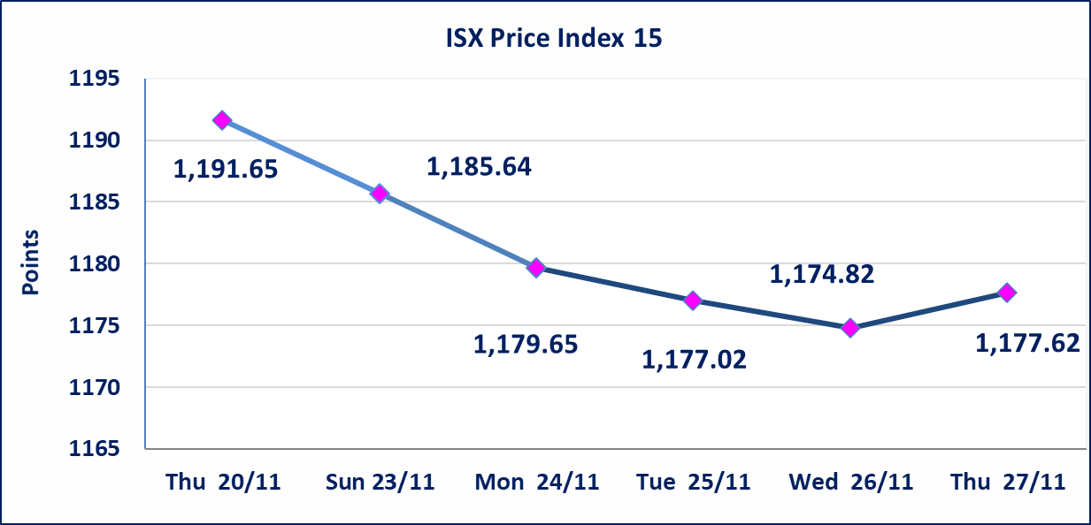

سندات بناء الاصدارية الثانية فئة مليون | سيتم ايقاف التداول على سندات بناء الاصدارية الثانية فئة (1,000,000) دينار اعتبارا من جلسة 2025/12/2 لكون تاريخ اطفاء الفئة 2025/12/16.
سندات اعمار الاصدارية الثانية فئة مليون | تم ايقاف التداول على سندات اعمار الاصدارية الثانية فئة (1,000,000) دينار اعتبارا من جلسة الاثنين 2025/11/24 لقرب استحقاق الفائدة نصف سنوية
كوردستان للتامين (NKUI) | تم البدء بعمليات ايداع شهادات اسهم المساهمين لشركة كوردستان الدولي للتامين إعتباراً من جلسة الاحد 2025/11/23 وسيتم اطلاق التداول إعتباراً من جلسة الاحد 2025/12/14 بعد ايداع 5% من رأس المال او بعد مرور (21) يوم من تاريخ بدء الايداع في منصة الشركات غير المدرجة ISX-OTC.
كركوك لانتاج المواد الانشائية (IKFP) | سيتم اطلاق التداول على اسهم الشركة إعتباراً من جلسة الاثنين 2025/12/1 بعد ايداع 24.75% من رأس المال الشركة، ستكون الاسهم متاحة في منصة الشركات غير المدرجة ISX-OTC.
البادية للتامين (NBAD) | تم البدء بعمليات ايداع شهادات اسهم المساهمين لشركة البادية للتأمين إعتباراً من جلسة الاثنين 2025/11/10 وسيتم اطلاق التداول إعتباراً من جلسة الاثنين 2025/12/1 بعد ايداع 5% من رأس المال او بعد مرور (21) يوم من تاريخ بدء الايداع في منصة الشركات غير المدرجة ISX-OTC.
الحد الأعلى والادنى للتغير في السعر | نسبة التغير في المنصة النظامية (15%)، نسبة التغير في المنصة الثانية (20%)، نسبة التغير في المنصة الثالثة (5%) إرتفاعاً وإنخفاضاً من سعر الاغلاق السابق.
Web site : www.isx-iq.net E-mail : info-isx@isx-iq.net |  |  |  |  | 07834000034 - 07711211522 : ص . ب :3607 العلوية الهاتف |  |  |  |  |  | بغداد /الكرادة/ قرب المسرح الوطني /مجاور مصرف الخليج التجاري

نسبة التغير
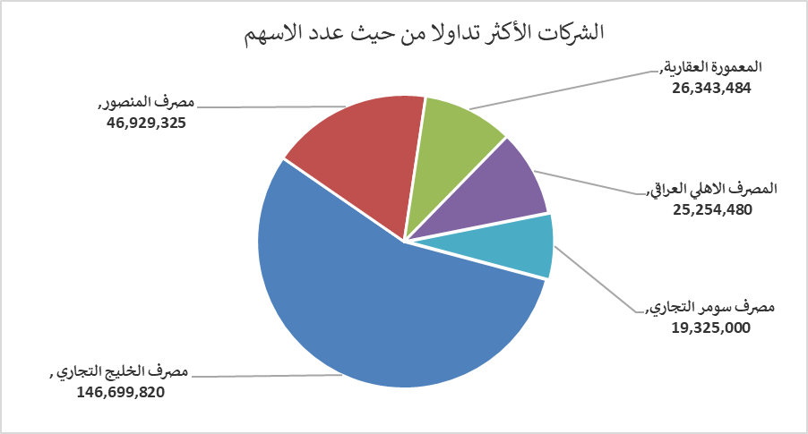
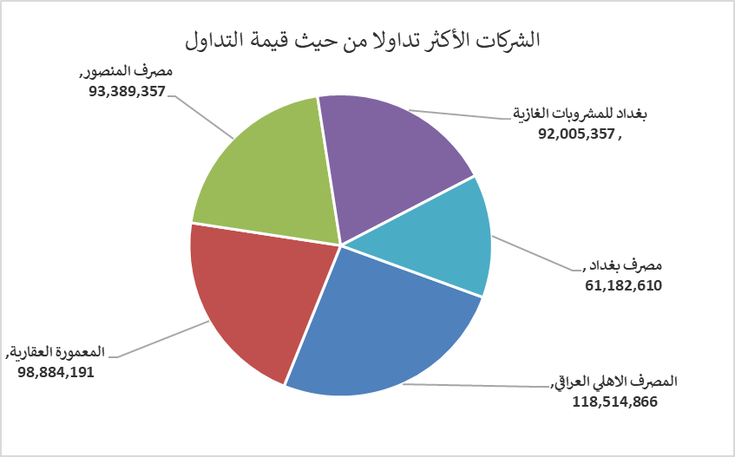
الشركات الأكثر ارتفاعاً وانخفاضاً

نسبة التغير لاسعار الاغلاق الاكثر ارتفاعاً |  |  |  | نسبة التغير لاسعار الاغلاق الاكثر انخفاضاً
اسم الشركة | اغلاق | التغير(%) | الاسهم المتداولة | اسم الشركة | اغلاق | التغير (%) | الاسهم المتداولة
بابل للإنتاج الحيواني والنباتي | 12.650 | 15.00 | 2,264,392 | مصرف سومر التجاري | 0.100 | -9.09 | 19,325,000
الخاتم للاتصالات | 3.100 | 14.81 | 610,952 | الامين للتأمين | 0.860 | -8.51 | 1,439,544
العراقية لتصنيع التمور | 2.740 | 14.17 | 6,000 | مصرف الموصل | 0.140 | -6.67 | 6,000,000
فندق أشور | 36.000 | 12.50 | 1,000 | الخازر لانتاج المواد الانشائية | 1.320 | -5.71 | 12,816,075
بغداد لمواد التغليف | 3.300 | 10.00 | 600,000 | المدينة السياحية لسد الموصل | 18.000 | -5.26 | 5,000

الشركات الاكثر نشاطا حسب الاسهم المتداولة (حجم التداول) |  |  |  | الشركات الاكثر نشاطا حسب القيمة المتداولة
اسم الشركة | اغلاق | التغير(%) | الاسهم المتداولة | اسم الشركة | اغلاق | التغير (%) | القيمة المتداولة
مصرف الخليج التجاري | 0.290 | 3.57 | 146,699,820 | المصرف الاهلي العراقي | 4.680 | -0.21 | 118,514,866
مصرف المنصور | 1.990 | 0.00 | 46,929,325 | المعمورة العقارية | 3.820 | 4.66 | 98,884,191
المعمورة العقارية | 3.820 | 4.66 | 26,343,484 | مصرف المنصور | 1.990 | 0.00 | 93,389,357
المصرف الاهلي العراقي | 4.680 | -0.21 | 25,254,480 | بغداد للمشروبات الغازية | 5.200 | 1.96 | 92,005,357
مصرف سومر التجاري | 0.100 | -9.09 | 19,325,000 | مصرف بغداد | 3.470 | -0.86 | 61,182,610

